1.IDENTIFICACION
INFORMACIÓN GENERAL |  | INFORMACIÓN DEL ESTUDIO RESPECTIVO
 |  | NODO NÚMERO |  |  |  |  | 24931
 |  | INFORME NÚMERO |  |  |  |  | 1305
CONTRATISTA | UNIÓN TEMPORAL MOVILIDAD 2014 | ORDEN DE TRABAJO No. |  |  |  |  | PROGRAMACION BASICA
 |  | FECHA DE LA ORDEN DE TRABAJO |  |  |  |  | -
 |  | FECHA DE LA TOMA DE INFORMACIÓN |  |  |  |  | 290714
 |  | DÌA DE LA SEMANA
OBJETO DEL CONTRATO | REALIZAR LA TOMA DE INFORMACIÓN DE CAMPO, COMO INSUMO DEL PROGRAMA DE MONITOREO, SEGUIMIENTO Y PLANEACIÓN DEL TRÁNSITO Y EL TRANSPORTE DE BOGOTA D.C | TIPO DE ESTUDIO |  |  |  |  | VOLÚMENES POR TIPO DE VEHÍCULO DISCRIMINANDO CAMIONES
 |  | NOMBRE DEL ARCHIVO |  |  |  |  | 24931_AK_7_X_AC_85_140729_VOL.xlsx
 |  | CÓDIGO DEL ESTUDIO |  |  |  |  | VOL
 |  | LUGAR DE LA TOMA DE INFORMACIÓN
NÚMERO DE CONTRATO | 2072-2013 | COORDENADA X |  |  |  |  | LONGITUD
 |  | COORDENADA Y |  |  |  |  | LATITUD

FECHA DE INICIO DEL CONTRATO | 22-01-2014 | PROFESIONALES RESPONSABLES
 |  | CONSULTOR (DIRECTOR) |  |  |  |  | ING. MSC. SANDRA LUCIA NAVAS TEQUIA
 |  | CONSULTOR (COORDINADOR GENERAL) |  |  |  |  | ING. MSC. LUIS FERNANDO RUBIANO BARRERO
INTERVENTORÍA | UNIVERSIDAD NACIONAL DE COLOMBIA | CONSULTOR (EXPERTO EN TRÁNSITO Y TRANSPORTE) |  |  |  |  | ING. ESP. DIANA PAOLA PARADA
 |  | CONSULTOR (ING ANÀLISIS) |  |  |  |  | ING. JUAN MANUEL VILLAMARIN
 |  | INTERVENTORÍA (DIRECTOR) |  |  |  |  | ING. MSC. ARTURO ZARATE
 |  | INTERVENTORÍA (ESPECIALISTA) |  |  |  |  | ING. MSC. WILLIAM CASTRO
 |  | INTERVENTORÍA (RESIDENTE) |  |  |  |  | ING. JOSÉ EDWIN TORRES
OBJETO DEL CONTRATO | INTERVENTORÍA TÉCNICA, ADMINISTRATIVA Y FINANCIERA PARA LA TOMA DE INFORMACIÓN DE CAMPO COMO INSUMO DEL PROGRAMA DE MONITOREO, SEGUIMIENTO Y PLANEACIÓN DEL TRÁNSITO Y TRANSPORTE DE BOGOTÁ D.C. | SUPERVISOR SECRETARIA MOVILIDAD |  |  |  |  | ING. FABIAN GONZALEZ

 |  | VERSIONES DEL ESTUDIO
 |  | NÚMERO |  | FECHA | OBSERVACIONES
NÚMERO DE CONTRATO | 2072-2013 | Versión 0 |  | 04/08/2014
 |  | Versión 0 |  | 06/08/2014 | SE ATENDIERON OBSERVACIONES DE INTERVENTORÍA SEGÚN OFICIO FI-INT-CMTTUB14-393-14, SE DA RESPUESTA MEDIANTE OFICIO N° ICV-187-C-707. En la hoja 2. BASE se revisó la información para los movimientos, vehículos y periodos señalados, para el movimiento 1 en automóviles en el periodo de las 12:15 horas se presenta congestión vehicular en la subida para la Calera. A las 19:30 horas se presenta un incremento en el volumen de livianos por finalización de la jornada laboral y escolar, asimismo este periodo se ubica dentro de la hora pico. Para el movimiento 2 en automóviles, en el periodo de las 09:15-09:45 horas se presenta congestión vehicular por la subida a la Calera a causa de la finalización de la jornada de pico y placa en horas de la mañana. A las 11:00 horas se presenta un incremento en el volumen de livianos el cual corresponde a una condición normal del tráfico dado el periodo del día.
 |  | Versión 1
FECHA DE INICIO DEL CONTRATO | 21-01-2014 | Versión 2

 |  | DESCRIPCIÓN DE LA TOMA DE INFORMACIÓN
 |  | TIPO DE VEHÍCULO | FACTOR DE EQUIVALENCIA | MOVIMIENTOS AFORADOS |  |  | No. DE PERÍODOS | HORA
ESQUEMA |  |  |  | ACCESO | LENTA | RÁPIDA | HORARIO DEL PERÍODO No. 1 | 22:00-06:00
 |  | L | 1 | NORTE | 1 |  | HORARIO DEL PERÍODO No. 2 | 06:00-14:00
 |  | C | 2 | SUR | 2 |  | HORARIO DEL PERÍODO No. 3 | 14:00-22:00
 |  |  |  | OCCIDENTE |  |  | No. DE HORAS TOMADAS | 24
 |  | BT | 2 | ORIENTE | 4 |  | HORARIO DE LA TOMA DE INFORMACIÓN | 22:00-22:00
 |  | B | 2 |  |  |  | No. DE EQUIPOS UTILIZADOS | 8
 |  |  |  | OBSERVACIONES DE LA TOMA DE INFORMACIÒN
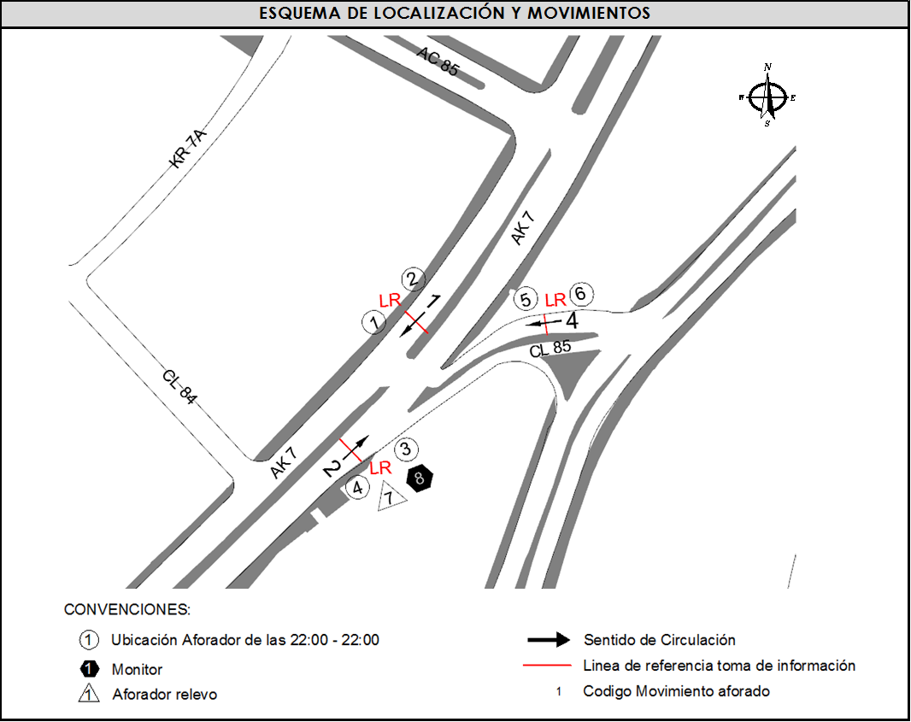
 |  | AL | 2 | OBSERVACION |  |  |  |  | ACCESO
 |  | AT | 2.5 | EN EL PERIODO DE LAS 17:00-20: HORAS COMIENZA EL REVERSIBLE Y SE TOMA EL MOVIMIENTO SUR A NORTE |  |  |  |  | NORTE-SUR
 |  | BA | 2.5 | SE PRESENTA CONGESTIÓN A PARTIR DE LAS 09:15 HORAS POR LA SUBIDA PARA LA CALERA, VOLUMEN VARIABLE POR CONGESTIÓN |  |  |  |  | SUR
 |  | ESP | 2
 |  | INT | 2
 |  | C2P | 2.5
 |  | C2G | 2.5
 |  | C3 | 2.5
 |  | C4 | 2.5
 |  | C5 | 2.5
 |  | C6 | 2.5
 |  | >C6 | 2.5
 |  | M | 0.5
 |  | BIC | 0.3

 |  | ANALISIS PUNTUAL
 |  | LA INTERSECCIÓN DE LA AVENIDA CARRERA 7 CON CALLE 85 SE ENCUENTRA UBICADA EN EL SECTOR NORTE DE LA CIUDAD EN LA LOCALIDAD DE CHAPINERO. LA CARRERA 7 PERMITE LA CIRCULACIÓN EN SENTIDO NORTE-SUR Y VICEVERSA Y ESTÁ CONFORMADA POR UNA CALZADA DE TRES CARRILES PARA LA CIRCULACIÓN DE TRÁNSITO MIXTO EN CADA SENTIDO (INCLUYE TPC). LA CALLE 85 CORRESPONDE A UNA VÍA DE UNA CALZADA CON DOS CARRILES DE CIRCULACIÓN PARA CADA SENTIDO, LA CUAL CONECTA LA AVENIDA CARRERA 7 CON LA AVENIDA CIRCUNVALAR. EL VOLUMEN TOTAL AFORADO FUE DE 79.457 VEHÍCULOS MIXTOS, DISTRIBUIDOS DE LA SIGUIENTE MANERA: EL 75,9% CORRESPONDE A VEHÍCULOS LIVIANOS, EL 14,4% A MOTOS, EL 6,6% A TRANSPORTE PÚBLICO COLECTIVO Y EL 1,5% A VEHÍCULOS DE CARGA. LOS PERÍODOS DE MÁXIMA DEMANDA SE PRESENTAN ENTRE LAS 06:45-07:45 HORAS Y ENTRE LAS 14:00-15:00 HORAS. LA HORA PICO TOTAL DE LA INTERSECCIÓN SE REGISTRA ENTRE LAS 14:00-15:00 HORAS, PERIODO EN EL QUE SE MOVILIZAN UN TOTAL DE 5.418 VEHÍCULOS MIXTOS, DE LOS CUALES EL 78,6% CORRESPONDE A VEHÍCULOS LIVIANOS, EL 13,8% A MOTOS, EL 5,6% A TRANSPORTE PÚBLICO COLECTIVO, EL 1,5% A CAMIONES Y EL 0,5% A BICICLETAS.

 |  | REGISTRO FOTOGRÁFICO
 |  | 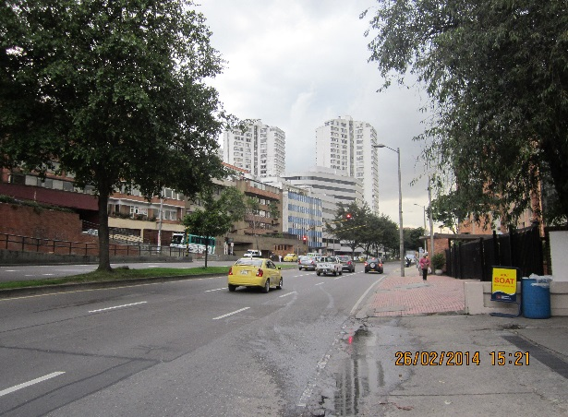 |  |  |  |  | 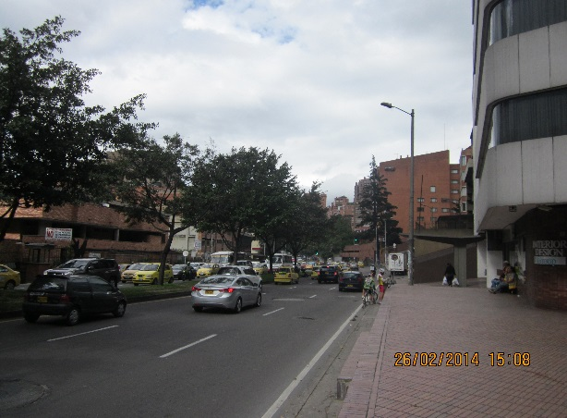

 |  | ACCESO NORTE |  |  |  |  | ACCESO SUR

 |  | 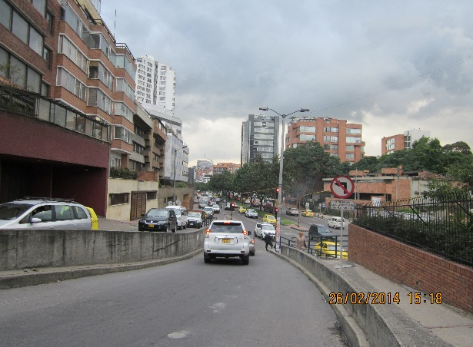

 |  | ACCESO ORIENTE

